01_(YBIGTA) 프로젝트_기능명세서
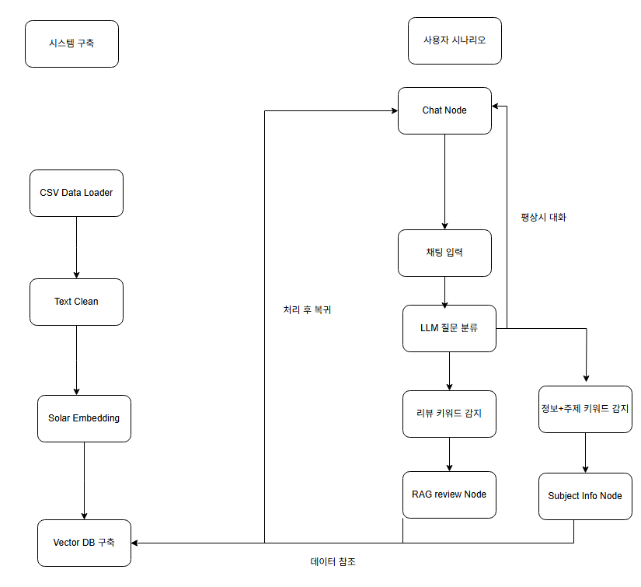
신입기수 교육세션 - RAG Agent 과제 명세서
프로젝트 목표 | 맛집 리뷰 데이터를 기반으로 RAG와 Agent 조건부 라우팅을 구현한 챗봇 개발. 사용자가 맛집 기본 정보 또는 리뷰 내용을 질문하면, LLM이 라우팅을 통해 적절한 Node(Subject Info / RAG Review)로 연결하여 답변을 제공. Streamlit UI로 대화형 서비스 배포.

담당자 | 목동현,김우진,박용우 (7조)
산출물 목록 | 프로젝트 코드 | https://github.com/Mdonghyun/YBIGTA_newbie_team_project.git
데이터셋 | 내용 | 명동교자 본점에 대한 리뷰 데이터 (Googlemap, Kakaomap, Diningcode)
 | 특징 | 실제 이용자 경험 기반의 자연어 리뷰, 동일 가게에 대한 다중 소스 리뷰 (3개 사이트), 별점과 날짜 메타 포함 → 시기별 분위기 분석 가능
전체 파이프라인 | 데이터 구축 | 단계 |  | 설명
 |  | Data Loader |  | CSV 3개 리뷰 데이터 로드, 가게 ID(subject) 부착
 |  | Text Clean |  | 결측치 제거, 불필요한 기호 제거
 |  | Solar Embedding |  | Upstage Embedding API로 리뷰 임베딩 생성
 |  | Vector DB 구축 |  | FAISS로 인덱스 생성(index.faiss, meta.json 저장)
 | 사용자 시나리오 | 채팅 입력 |  | 사용자가 맛집(명동교자 본점) 관련 질문 입력
 |  | Router (LLM) |  | 질문 의도 분석 → CHAT / SUBJECT / RAG 결정
 |  | Subject Info Node |  | subjects.json에서 해당 가게 기본 정보 검색·응답
 |  | RAG Review Node |  | FAISS 인덱스에서 유사 리뷰 검색, 근거 포함 요약
 |  | Chat Node |  | 일반 대화 처리, 다른 Node 응답 후 복귀
 |  | Streamlit UI |  | 채팅 형태로 결과 표시

기능 명세서와 전체 파이프라인들은 과제에 맞게 수정바랍니다. / 로직은 Draw.io로 그려서 CSV와 README에 첨부바랍니다.
프로젝트 기능 명세서 | 시스템 구축 파이프라인 | # | 모듈 | 설명 | 입력 | 출력 | 비고
 |  | 1 | CSV Data Loader | 리뷰 CSV 로딩, subject 부착 | *.csv | 리뷰 리스트 | 3개 사이트 리뷰 병합
 |  | 2 | Text Clean | 불필요 문자 제거, 결측 제거 | 리뷰 리스트 | 정제 텍스트
 |  | 3 | Solar Embedding | 리뷰 텍스트 벡터화 | 정제 텍스트 | 벡터 | Upstage API
 |  | 4 | Vector DB 구축 | FAISS 인덱스 저장 | 벡터+메타 | index.faiss, meta.json
 | 사용자 실시간 흐름 | # | 모듈 | 설명 | 입력 | 출력 | 비고
 |  | 1 | 채팅 입력 | 사용자 질문 수신 | 문자열 | state | Streamlit 입력
 |  | 2 | Router (LLM) | 질문 분류 | state | route 결정 | CHAT/SUBJECT/RAG
 |  | 3 | Subject Info Node | 기본 정보 응답 | state | 답변 | subjects.json 참조
 |  | 4 | RAG Review Node | 리뷰 검색·요약 | state | 답변 | FAISS 검색
 |  | 5 | Chat Node | 일반 대화 응답 | state | 답변
 |  | 6 | UI 출력 | 답변 표시 | 답변 | 화면 표시

대시보드 구성 |  | 섹션 |  | 구성 요소 | 예시
 |  | ① 채팅창 |  | 텍스트 입력, 전송 버튼, 대화 히스토리 표시 | "명동교자 본점 메뉴 뭐야?"
 |  | ② 기본 정보 응답 |  | 가게 위치, 메뉴, 한줄 소개 카드 | 위치: 서울 …
 |  | ③ 리뷰 기반 응답 |  | 유사 리뷰 3건 카드 + 별점/날짜/사이트 표시 | [★2, 2024-12-01]…
 |  | ④ 라우팅 로그(선택) |  | 현재 Node 이름, 라우팅 결과 표시 | RAG Node 이동

